Planilha1
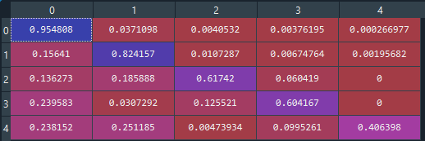
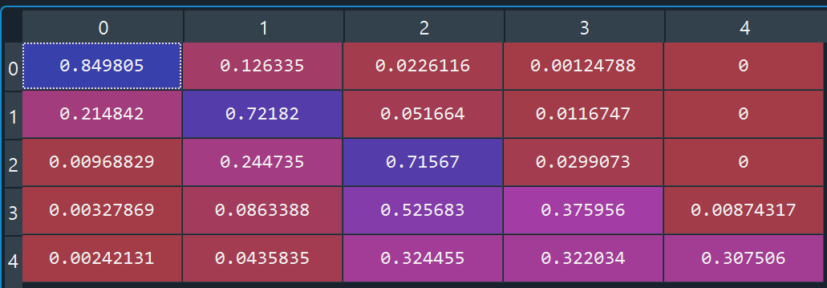
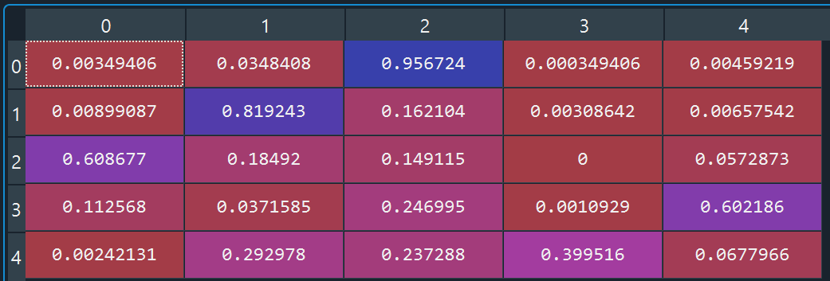
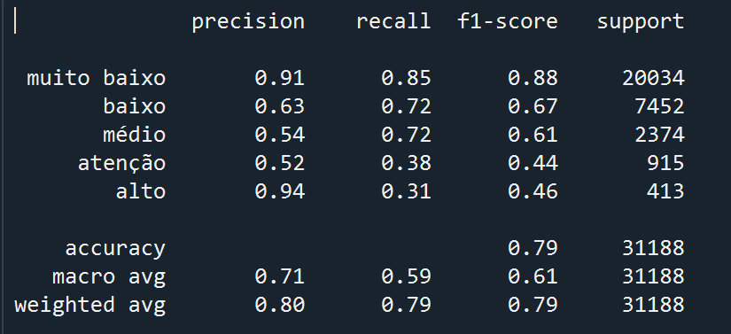
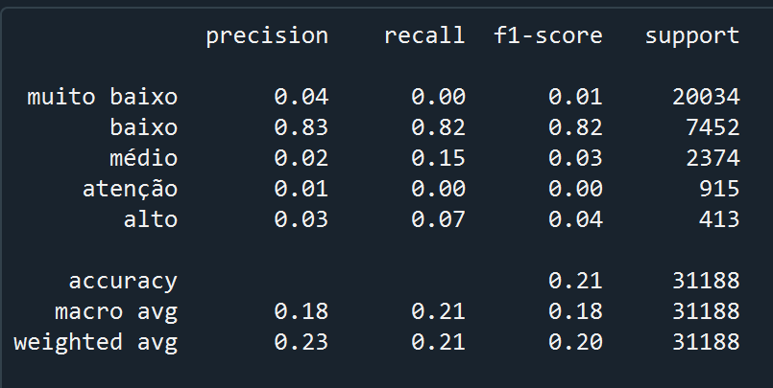
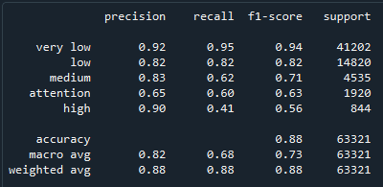
 |  |  |  |  | Regressao | Compara;áp | Treinamento
 | precisao | recall | f1 | support
muito baixo | 0.04 | 0 | 0.01 | 20034
baixo | 0.83 | 0.82 | 0.82 | 7425
medio | 0.02 | 0.15 | 0.04 | 413
atencao | 0.01 | 0 | 0 | 915
alto | 0.03 | 0.07 | 0.04 | 413

